Sheet1
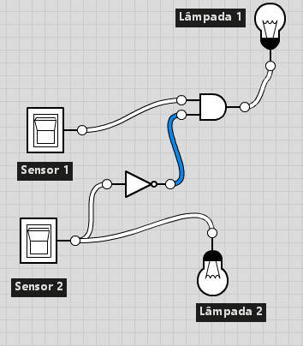
Exercício 1
A)
p | q | ~p | ~q | ~pA~q
V | V | F | F | F
V | F | F | V | F
F | V | V | F | F
F | F | V | V | V

B)
p | q | ~q | pV~q
V | V | F | V
V | F | V | V
F | V | F | F
F | F | V | V

C)
p | q | ~p | pV~p | ~(pV~p) | ~(pV~p)Aq
V | V | F | V | F | V
V | F | F | V | F | F
F | V | V | V | F | V
F | F | V | V | F | F

D)
p | q | ~p | qA~p | ~pV(qA~p)
V | V | F | F | F
V | F | F | F | F
F | V | V | V | V
F | F | V | F | V

E)
p | q | pAq | pVq | ~(pVq) | (pAq) V ~(pVq)
V | V | V | V | F | V
V | F | F | V | F | F
F | V | F | V | F | F
F | F | F | F | V | V

F)
p | q | ~q | pAq | ~(pAq) | ~(pAq) V ~q
V | V | F | V | F | F
V | F | V | F | V | V
F | V | F | F | V | V
F | F | V | F | V | V

G)
p | q | ~q | ~p | ~(~p) | ~(~p)V~q
V | V | F | F | V | V
V | F | V | F | V | V
F | V | F | V | F | F
F | F | V | V | F | V

H)
p | q | ~q | pA~q | ~qVq
V | V | F | F | V
V | F | V | V | V
F | V | F | F | V
F | F | V | F | V

I)
p | q | r | ~r | pVq | qA~r | (pVq)V(qA~r)
V | V | V | F | V | F | V
V | V | F | V | V | V | V
V | F | V | F | V | F | V
V | F | F | V | V | F | V
F | V | V | F | V | F | V
F | V | F | V | V | V | V
F | F | V | F | F | F | F
F | F | F | V | F | F | F

J)
p | q | r | ~r | ~p | ~pA~r | qAr | (~pA~r)A(qAr)
V | V | V | F | F | F | V | F
V | V | F | V | F | F | F | F
V | F | V | F | F | F | F | F
V | F | F | V | F | F | F | F
F | V | V | F | V | F | V | F
F | V | F | V | V | V | F | F
F | F | V | F | V | F | F | F
F | F | F | V | V | V | F | F

K)
p | q | ~q | ~qVp | p->(~qVp)
V | V | F | V | V
V | F | V | V | V
F | V | F | F | V
F | F | V | V | V

L)
p | q | ~q | pVq | ~(pVq) | ~(pVq)->~q
V | V | F | V | F | V
V | F | V | V | F | V
F | V | F | V | F | V
F | F | V | F | V | V

M)
p | q | r | p->q | pVr | (p->q)->(pVr)
V | V | V | V | V | V
V | V | F | V | V | V
V | F | V | F | V | V
V | F | F | F | V | V
F | V | V | V | V | V
F | V | F | V | F | F
F | F | V | V | V | V
F | F | F | V | F | F

N)
p | q | r | ~r | ~q | ~p | ~qA~r | ~pV~q | pV(~qA~r) | qV(~pV~q) | rVqV(~pV~q) | pV(~qA~r)->rVqV(~pV~q)
V | V | V | F | F | F | F | F | V | V | V | V
V | V | F | V | F | F | F | F | V | V | V | V
V | F | V | F | V | F | F | V | V | V | V | V
V | F | F | V | V | F | V | V | V | V | V | V
F | V | V | F | F | V | F | V | F | V | V | V
F | V | F | V | F | V | F | V | F | V | V | V
F | F | V | F | V | V | F | V | F | V | V | V
F | F | F | V | V | V | V | V | V | V | V | V

O)
p | q | ~q | ~p | ~qV~p | pAq | pAq<->~qV~p
V | V | F | F | F | V | F
V | F | V | F | V | F | F
F | V | F | V | V | F | F
F | F | V | V | V | F | F

P)
p | q | ~q | ~p | pV~q | ~pAq | (pV~q)<->(~pAq)
V | V | F | F | V | V | V
V | F | V | F | V | F | F
F | V | F | V | F | F | V
F | F | V | V | V | F | F

Q)
p | q | r | ~r | pAr | qV~r | ~(pAr) | ~(pAr)<->qVr
V | V | V | F | V | V | F | F
V | V | F | V | F | V | V | V
V | F | V | F | V | V | F | F
V | F | F | V | F | F | V | F
F | V | V | F | F | V | V | V
F | V | F | V | F | V | V | V
F | F | V | F | F | V | V | V
F | F | F | V | F | F | V | F

Exercício 2
A) | São equivalentes
p | q | pVq | pA(pVq)
V | V | V | V
V | F | V | V
F | V | V | F
F | F | F | F

B) | Não são equivalentes
p | q | pAq | pV(pAq)
V | V | V | V
V | F | F | V
F | V | F | F
F | F | F | F

C) | São equivalentes
p | q | ~q | ~p | ~pV~q | pAq | ~(pAq)
V | V | F | F | F | V | F
V | F | V | F | V | F | V
F | V | F | V | V | F | V
F | F | V | V | V | F | V

D) | São equivalentes
p | q | r | ~r | ~q | ~p | pAq | pAqAr | ~(pAqAr) | ~pV~q | ~pV~qV~r
V | V | V | F | F | F | V | V | F | F | F
V | V | F | V | F | F | V | F | V | F | V
V | F | V | F | V | F | F | F | V | V | V
V | F | F | V | V | F | F | F | V | V | V
F | V | V | F | F | V | F | F | V | V | V
F | V | F | V | F | V | F | F | V | V | V
F | F | V | F | V | V | F | F | V | V | V
F | F | F | V | V | V | F | F | V | V | V

E) | São equivalentes
p | q | ~q | ~p | ~p->~q | ~(~p->~q) | ~pAq
V | V | F | F | V | F | F
V | F | V | F | V | F | F
F | V | F | V | F | V | V
F | F | V | V | V | F | F

F) | Não são equivalentes
p | q | r | p->q | p->r | pVr | p->pVr | (p->q)V(p->r)
V | V | V | V | V | V | V | V
V | V | F | V | F | V | V | V
V | F | V | F | V | V | V | V
V | F | F | F | F | V | V | F
F | V | V | V | V | V | V | V
F | V | F | V | V | F | V | V
F | F | V | V | V | V | V | V
F | F | F | V | V | F | V | V

G) | São equivalentes
p | q | pVq | pAq | ~(pAq) | pXORq | (pVq)A~(pAq)
V | V | V | V | F | F | F
V | F | V | F | V | V | V
F | V | V | F | V | V | V
F | F | F | F | V | F | F

Exercício 3

A)
Paulo não é paulista

B)
Paulo é paulista e Ronaldo é carioca

C)
Paulo é paulista ou Ronaldo é carioca

D)
Paulo não é paulista e Ronaldo não é carioca

E)
Paulo não é paulista ou Ronaldo não é carioca

F)
Se Paulo é paulista então Ronaldo é carioca

G)
Se Paulo é paulista então Ronaldo não é carioca

H)
Paulo é paulista se somente se Ronaldo é carioca

I)
Paulo não é paulista se somente se Ronaldo não é carioca

Exercício 4

A)
p A q

B)
~p V q

C)
~p A q

D)
~p A ~q

E)
~p A ~q

F)
q -> p

Exercício 5

A)
Botafogo não é alvinegro ou Flamengo não é rubro negro

B)
As vendas aumentam ou os preços diminuem

C)
Está frio ou está chovendo

D)
Tenho carro ou tenho moto

E)
Não ganhei na loteria ou não viajei para Fortaleza

F)
Se João não passar em física então não se formará

G)
Se chover hoje então não irei ao parque

H)
Lucas mede menos de 1,8m

I)
Fernando pesa no máximo 70kg

Exercício 6
resposta: Letra B

Exercício 7
resposta: C

Exercício 8

A) | Tautologia
p | q | pAq | qAp | pAq->qAp
V | V | V | V | V
V | F | F | F | V
F | V | F | F | V
F | F | F | F | V

B) | Norman
p | q | ~p | ~q | ~(pAq) | ~pV~q | ~(pAq)->~pV~q
V | V | F | F | F | F | F
V | F | F | V | V | V | V
F | V | V | F | V | V | V
F | F | V | V | V | V | V

C)
p | q | r | ~q | ~p | qAr | p->qAr | p->qAr->~q | r->~p | (p->qAr->~q) -> (r->~p)
V | V | V | F | F | V | V | F | F | V
V | V | F | F | F | F | F | V | V | V
V | F | V | V | F | F | F | V | F | F
V | F | F | V | F | F | F | V | V | V
F | V | V | F | V | V | V | F | V | V
F | V | F | F | V | F | V | F | V | V
F | F | V | V | V | F | V | V | V | V
F | F | F | V | V | F | V | V | V | V

D)
p | q | ~p | ~q | ~q->p | ~pA(~q->p) | ~(pA~q) | (~pA(~q->p)) -> ~(pA~q)
V | V | F | F | V | F | V | V
V | F | F | V | V | F | F | V
F | V | V | F | V | V | V | V
F | F | V | V | F | F | V | V

Exercício 9

A) | Se (Cabelo = loiro) V (pele = morena V pele = branca)
p | q | r | pVq | pVr | (pVq)V(pVr) | qVr | pV(qVr)
V | V | V | V | V | V | V | V
V | V | F | V | V | V | V | V
V | F | V | V | V | V | V | V
V | F | F | V | V | V | F | V
F | V | V | V | V | V | V | V
F | V | F | V | F | V | V | V
F | F | V | F | V | V | V | V
F | F | F | F | F | F | F | F

B) | Se (Cabelo = loiro) A (pele = morena V pele = branca)
p | q | r | pAq | pAr | (pAq)V(pAr) | qVr | pA(qVr)
V | V | V | V | V | V | V | V
V | V | F | V | F | V | V | V
V | F | V | F | V | V | V | V
V | F | F | F | F | F | F | F
F | V | V | F | F | F | V | F
F | V | F | F | F | F | V | F
F | F | V | F | F | F | V | F
F | F | F | F | F | F | F | F

C) | Se (Cidade = curitiba) A (bairro = centro V bairro = rebouças)
p | q | r | qVr | pA(qVr)
V | V | V | V | V
V | V | F | V | V
V | F | V | V | V
V | F | F | F | F
F | V | V | V | F
F | V | F | V | F
F | F | V | V | F
F | F | F | F | F

Exercício 10

A)
p | q | pAq | ~pV~q
V | V | V | F
V | F | F | V
F | V | F | V
F | F | F | V

B)
p | q | r | pVqVr | ~pA~qA~r
V | V | V | V | F
V | V | F | V | F
V | F | V | V | F
V | F | F | V | F
F | V | V | V | F
F | V | F | V | F
F | F | V | V | F
F | F | F | F | V

Exercício 11

Resposa: Letra A

Exercício 12

Resposta: Letra C

Exercício 13

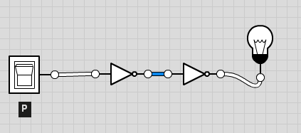
A)

B)
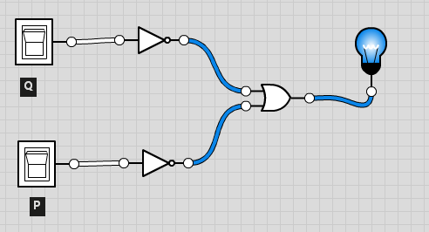
C)
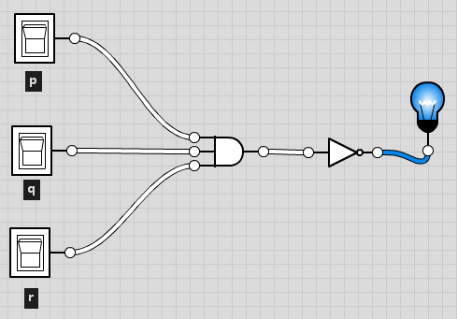
D)
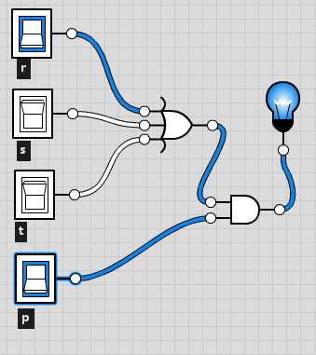
E)
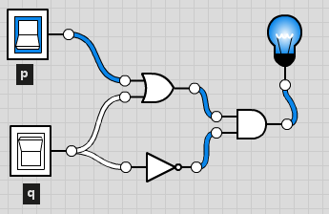
F)
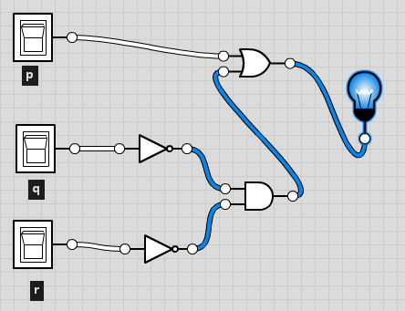
G)
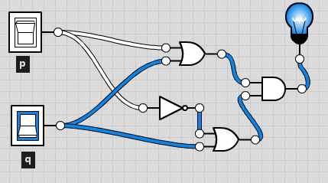

Exercício 14

A)
p -> q A r
~p V (q A r) | Reescrita da condicional
(~p V q) A (~p V r) | Distributiva
(p -> q) A (p -> r) | Reescrita da condicional

B)
p -> q V r
p A ( q V r ) | Reescrita da condicional
(p A q) V (p A r) | Distributiva
(p -> q) V (p -> r) | Reescrita da condicional

C)
p A (r V s V t)
(p A r) V (p A s) V (p A t) | Distributiva

D)
p A q -> r
p -> (q -> r) | Reescrita da condicional

E)
~(~p -> ~q)
p -> q | Morgan
p A q | Reescrita da condicional

F)
~(p A q A r)
~p V ~q V ~r | Morgan

G)
~(p V q V r)
~p A ~q A ~r | Morgan

Exercício 15

A) | Válida
p | q | pAq | pAq->q
V | V | V | V
V | F | F | V
F | V | F | V
F | F | F | V

B) | Válida
p | q | pVq | p->pVq
V | V | V | V
V | F | V | V
F | V | V | V
F | F | F | V

C) | Válida
p | q | ~q | pVq | (pVq)A~q | (pVq)A~q->p
V | V | F | V | F | V
V | F | V | V | V | V
F | V | F | V | F | V
F | F | V | F | F | V

Exercício 16

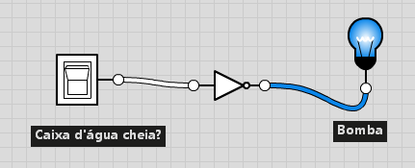

Exercício 17

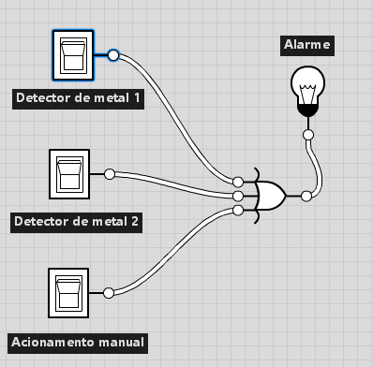

Exercício 18

